記入例
大口振込依頼書（10億円以上）

auじぶん銀行株式会社 |  |  |  |  | 御中

以下のとおり、振込を依頼します。
振込資金および振込手数料については当法人名義の普通預金口座から引落としてください。

1. | 振込依頼人、振込資金・振込手数料引落し口座
ご依頼人 （口座名義） |  |  |  | auじぶん銀行株式会社 代表取締役 自分 太郎

電話番号 |  |  |  | （ | △△ |  |  |  | ） | △△△△ |  |  |  | － | △△△△ |  |  |  | 日中に連絡が可能な お電話番号をご記入ください

引落口座 |  |  |  | 支店名 |  |  |  | 本店（001） |  |  | 預金科目 |  | 普通預金 |  | 口座番号 |  | 1 | 2 | 3 | 4 | 5 | 6 | 7

口座名義と異なる依頼人名での振込を希望される場合は
ご記入ください
（例）エーユージブンギンコウ（カ トウキョウシテン
依頼人名（カナ） （口座名義と異なる場合）

※ 当日の振込を行う場合は午前11時30分までに本依頼書を送信してください。当該時限までに送信されない場合は原則として受付日の翌営業日に振込を行います。
※ 振込には当社所定の手数料がかかります。

2. | 振込指定日・振込金額
振込指定日（西暦） |  |  |  | 20△△ |  |  |  |  |  |  | 年 | △ |  |  | 月 | △ |  | 日

振込金額 |  |  |  | 1,000,000,000 |  |  |  |  |  |  |  |  |  |  |  |  |  | 円

3. | 振込先
金融機関名 |  | ○○銀行

支店名 |  | ○○支店 |  |  |  |  |  |  |  |  | 預金科目 |  | 普通 当座 貯蓄 その他 |  |  |  |  |  |  | いずれかにチェックを 入れてください

口座番号 |  | 0 | 1 | 2 | 3 | 4 | 5 | 6 | ※ | 口座番号が7桁に満たない場合は、先頭部分に「0」をご記入ください。

受取人名 (カナ名義) |  | カ）ケイタイショウジ

 |  |  |  |  |  |  |  |  |  |  |  |  |  |  |  |  |  |  |  |  |  | 以上

【銀行使用欄】
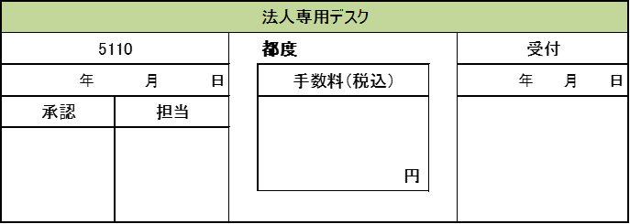

 |  |  |  |  |  |  |  |  |  |  |  |  |  |  |  |  |  |  |  |  |  |  |  | 【20240718】

